Guardar archivos con macros
Guardar archivos habilitados para macros
1. Formato .xlsm para guardar archivos con macros Los archivos que contienen macros no pueden ser guardados con el formato normal .xlsx, sino que se les debe asignar el formato .xlsm que es el que permite que contengan código VBA. Si hablamos de archivos con formato antiguo (.xls), sí pueden contener macros. También están habilitados para contener macros los archivos con formato .xlsb (formato binario) que, además de esta cualidad, son archivos con una estructura interna capaz de optimizar el tamaño. Si escribimos o grabamos macros en un archivo con formato .xlsx, estas funcionarán, pero al intentar guardar posteriormente el archivo, Excel nos preguntará si deseamos dotar al archivo del formato adecuado.

 | Formatos antiguos | .xls (habilitado para macros)
 |  | .xlt (plantilla y habilitado para macros)

 | Formatos actuales: | .xlsx (no habilitado para macros)
 |  | .xlsm (habilitado para macros)
 |  | .xlsb (binario habilitada para macros)
 |  | .xltx (plantilla no habilitada para macros)
 |  | .xltm (plantilla habilitada para macros)

 | Si hemos grabado o escrito macros en un archivo de Excel con formato "no habilitado para macros" (o es la primera vez que guardamos), debemos utilizar "Guardar como…"

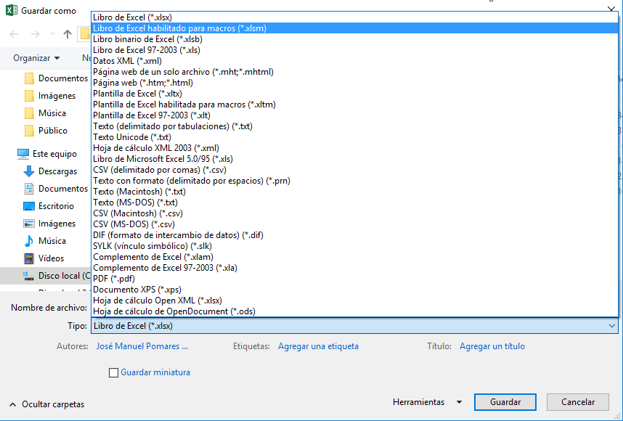

 | Si utilizamos "Guardar" en un archivo en el que hemos escrito o grabado macros, si no tenía anteriormente un formato habilitado para macros, Excel nos exige decidir con este cuadro de diálogo:

